Sheet1
 |  |  |  |  |  | 1.pielikums
 |  | TEHNISKĀ SPECIFIKĀCIJA/TEHNISKAIS UN FINANŠU PIEDĀVĀJUMS
 |  | Solu izgatavošana un piegāde Vecumnieku apvienības pārvaldes vajadzībām
 |  | Identifikācijas numurs VAP/2-1/2024/26

Nr.p.k. | Nosaukums | Sola parametri/ izmēri | Specifikācija | Skaits | Mērvienība | Vienas vienības izmaksas, EUR bez PVN | Summa kopā, EUR bez PVN
1. | Parka sols ar betona kājām | 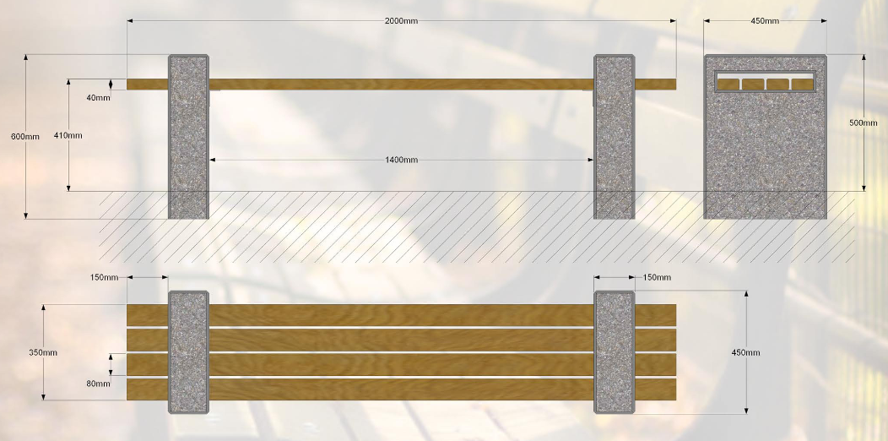 | Betons - salizturīgs, pelēkā krāsā, apstrādāts ar epoksīda apdari. Koka detaļas - sausi koka dēļi, kas piesūcināti ar tonētu koksnes aizsardzības līdzekli. Pirms preces pasūtīšanas koka detaļu toni Izpildītājs saskaņo ar Pasūtītāju. Solas svars - 150 kg (pielaide +/- 1 kg). Pielaide izmēriem +/- 5 cm. | 19 | gab.
2. | Pludmales zvilnis | 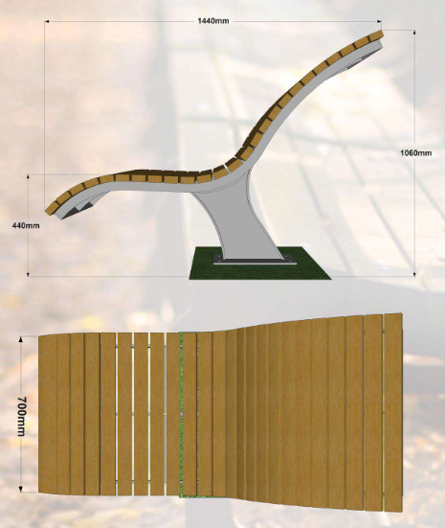 | Metāls - auksti cinkots un pulverkrāsots; Koka detaļas - sausi koka dēļi, kas piesūcināti ar tonētu koksnes aizsardzības līdzekli. Pirms preces pasūtīšanas koka detaļu toni Izpildītājs saskaņo ar Pasūtītāju. Pludmales krēsls skrūvējms pie stingras pamatnes. Pielaide izmēriem +/- 5 cm. | 3 | gab.
 |  |  |  |  | Piedāvājuma cena bez PVN, EUR
 |  |  |  |  | PVN 21%, EUR
 |  |  |  |  | Piedāvājuma cena ar PVN, EUR

 |  | Izpildītājs: (nosaukums, reģ. Nr.)
 |  | Vārds, uzvārds, amats:
 |  | Paraksts (neaizpilda, ja dokuments tiek parakstīts ar drošu elektronisko parakstu):
 |  | Datums:

